COSTO DE CAPITAL
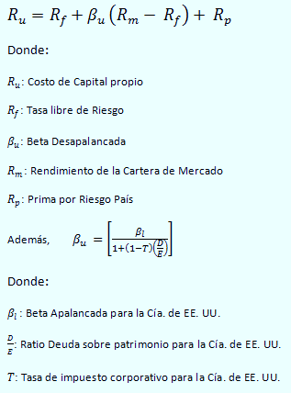
Ru : COSTO DE CAPITAL DESAPALANCADO
 | Inflacion | 3%

 |  | 5.00%

 |  | 11.00%

 |  | 2.00%

 |  | 0.67

 |  | 11.01%

 |  | 7.78% | 7.78%

 | COK Desapalancado, Ru
 | BetaApalancado Bi |  | 0.91
 | D/E de USA |  | 0.40
 | Tasa impositiva |  | 0.1
 | Beta Desapalancado Bu |  | 0.67
 | Rf |  | 5.00%
 | Rm |  | 11.00%
Re : COSTO DE CAPITAL REAPALANCADO | Rp |  | 2.00%
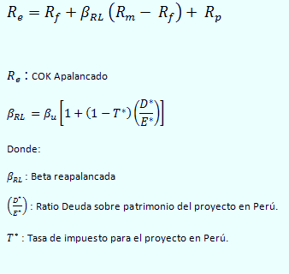
 | Ru=COK desapalancado= Rf+BD (Rm-Rf)+Rp
 | Ru |  | 0.1101
 | % Ru |  | 11.01%

 |  | 0.6825 | Con | = | 0.03

 |  | 11.09% | Nominal |  | 30%

 |  | 7.86%

WACCA: COSTO PROMEDIO PONDERADO DE CAPITAL
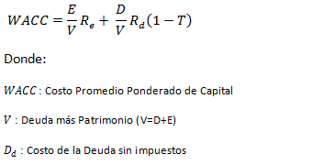
 |  | 20.00% |  | Real= | 16.50%

 |  | 0.97

 |  | 0.03

 |  | 11.18%

 |  | 7.94%

